getSubProductByProductList Req
http://help.vetrf.ru/wiki/GetSubProductByProductList_v2.0
https://api.vetrf.ru/platform/services/2.1/ProductService | точка подключения прод
https://api2.vetrf.ru:8002/platform/services/2.1/ProductService | точка подключения тест

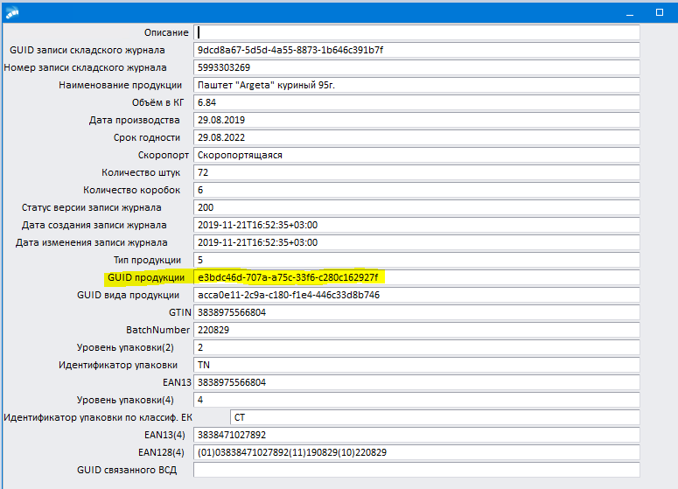
<soapenv:Envelope xmlns:soapenv="http://schemas.xmlsoap.org/soap/envelope/" xmlns:ws="http://api.vetrf.ru/schema/cdm/registry/ws-definitions/v2" xmlns:bs="http://api.vetrf.ru/schema/cdm/base" xmlns:dt="http://api.vetrf.ru/schema/cdm/dictionary/v2">
<soapenv:Header/>
<soapenv:Body>
<ws:getSubProductByProductListRequest>
<dt:productGuid>e3bdc46d-707a-a75c-33f6-c280c162927f</dt:productGuid> | GUID продукции
</ws:getSubProductByProductListRequest>
</soapenv:Body>
</soapenv:Envelope>

